Générer factures

Générer les factures

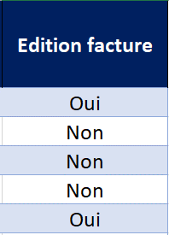

Une facture sera générée pour toutes les lignes de la feuille "Factures" ayant le champ "Edition facture" renseigné à Oui

modele_facture


 |  |  | Adresse de facturation

DIMOTECK - SAS au capital de 50 000 euros 22 rue Charcot 92270 Bois Colombes RCS Nanterre 802 740 282 - SIRET 802 740 282 00016 - TVA FR 15 802740282 |  |  | CDC Habitat social
 |  |  | Relations Fournisseurs

 |  |  | 33 avenue Pierre Mendès France
 |  |  | TSA 41432
 |  |  | 75621 Paris Cedex 13

 | Marché n°006420-T73-002

N° de facture :
Date de facture :

Désignation |  | Quantité | P.U.HT | Forfait HT | Total HT

Prestation partie privative :
 |  |  |  |  |  | - €
 |  |  |  |  |  | - €
 |  |  |  |  |  | - €
 |  |  |  |  |  | - €

 |  |  |  | Total HT | 0.00 €
 |  |  |  | TVA à 20% | 0.00 €
 |  |  |  | Total TTC | 0.00 €
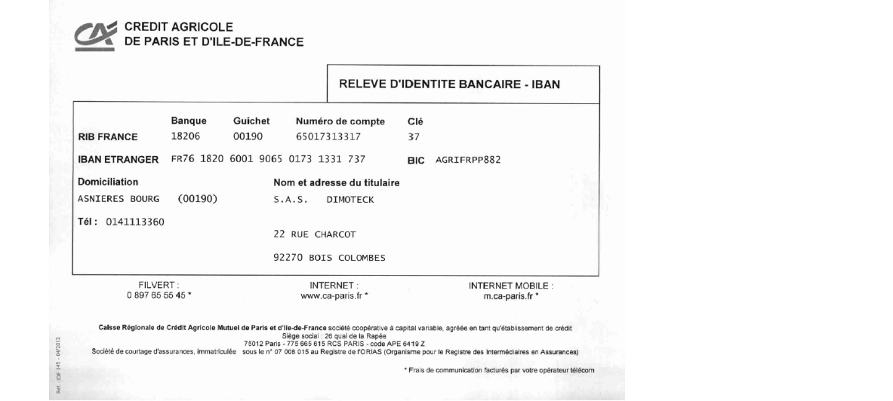

Conditions de règlement :
Par chèque à l'ordre de DIMOTECK SAS
Par virement : Crédit Agricole
 | IBAN FR76 1820 6001 9065 0173 1331 737
 | BIC : AGRIFRPP882

Conditions d'escompte : aucune
Les pénalités de retard sont dues à défaut de règlement le jour suivant les conditions qui figurent sur la facture.
Le taux d'intérêt applicable est de 15% annuel, indemnité forfaitaire de recouvrement applicable en sus de 40€

MERCI DE VOTRE CONFIANCE

DIMOTECK - 22 rue Charcot 92270 Bois Colombes - Tél : 01 39 47 90 59 – Fax : 09 70 62 15 50 – Assurance MMA 114 231 812 Siret : 802 740 282 00016 – Code APE 7120 B - 802 740 282 R.C.S. de Nanterre – S.A.S. au capital de 50 000 €

Paramètres
DT Prestation Amiante 1 | Prix Prestation Amiante | DT Prestation Gaz | Prix Prestation Gaz | DT Analyses | Prix Analyses | Code postal | Livrée à
2DT033 DAPP+RAAT 1 lgt | 76.76 € | 2DT110 Diag Gaz T1 à T3 | 41.62 € | PVT ANALYSE META (2DT081) | 36.99 € | 92 | Mme OUISSI
2DT050 RAAT T1 à T3 | 60.11 € | 2DT111 Diag Gaz T4 ou + | 49.01 € |  |  | 78 | Mr AUGER
2DT051 RAAT T4 et + | 69.36 € | 2DT050 RAAT T1 à T3 | 60.11 € |  |  | 95 | Me ARADE-FONSAT
2DT031 DAPP liste A et B 1 lgt | 55.49 € | 2DT051 RAAT T4 et + | 69.36 €
2DT030 DAPP liste A 1 lgt | 45.00 €
2DT076 Diag loc Tech inf 50 m² | 73.80 € |  |  | Mission
2DT090 CREP T1 A T3 | 80.46 € |  |  | RRA/A + DAT
2DT091 CREP T4 ou + | 98.95 € |  |  | RRA/A+DAT+ GAZ
Pour ajouter une nouvelle prestation, il suffit d'écrire directement à la suite du tableau et la prestation apparaîtra automatiquement dans le menu déroulant (ne pas faire d'insertion de ligne).
La feuille "Factures" est verrouillée avec mot de passe "dimoteck"
 |  |  |  | RRA/A et B+DAT+GAZ
 |  |  |  | DAT
DT Prestation Amiante 2 | Prix Prestation Amiante |  |  | DAT+GAZ
2DT033 DAPP+RAAT 1 lgt | 76.76 € |  |  | GAZ
2DT050 RAAT T1 à T3 | 60.11 € |  |  | RRA/A et B + DAT
2DT051 RAAT T4 et + | 69.36 € |  |  | RRA A et B
2DT031 DAPP liste A et B 1 lgt | 55.49 € |  |  | RRA A et B + GAZ
2DT030 DAPP liste A 1 lgt | 45.00 € |  |  | RRA/A
2DT090 CREP T1 A T3 | 80.46 € |  |  | RRA/A + DAT+ GAZ
2DT091 CREP T4 ou + | 98.95 € |  |  | Etat
 |  |  |  | A Programmer
 |  |  |  | Attente résultats
 |  |  |  | Attente Bon de factu
 |  |  |  | Blocage
 |  |  |  | Annulé
 |  |  |  | Facturé
 |  |  |  | Intervention
Préfix Numéro de Facture |  |  |  | Payé
FA-DIM-19-

